packinglist
Tipo-funz. | cod art | description | Picking/pcs
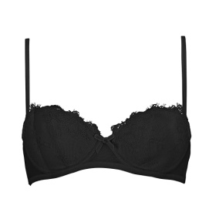

40 - Parti Alte intimo | A012654NC150102 | REGG.IMB PIZZO E VELLUTO, 1501 NERO, II | 172

40 - Parti Alte intimo | A012787NC150103 | REGG.IMBOTTITO PIZZO E T, 1501 NERO, III | 163

40 - Parti Alte intimo | GID0029NCN00101 | REGGISENO PUSH UP C/FERR, N001 NERO, I | 54

40 - Parti Alte intimo | GID0030NCN00102 | REGGISENO SEMI-IMBOTTITO, N001 NERO, II | 253
40 - Parti Alte intimo | GID0030NCN00103 | REGGISENO SEMI-IMBOTTITO, N001 NERO, III | 220
40 - Parti Alte intimo | GID0030NCR00102 | REGGISENO SEMI-IMBOTTITO, R001 ROSSO, II | 113
40 - Parti Alte intimo | GID0030NCR00103 | REGGISENO SEMI-IMBOTTIT, R001 ROSSO, III | 215

40 - Parti Alte intimo | GID0031NCN00102 | REGGISENO C/FERRETTO, N001 NERO, II | 540
40 - Parti Alte intimo | GID0031NCN00103 | REGGISENO C/FERRETTO, N001 NERO, III | 972
40 - Parti Alte intimo | GID0031NCN00104 | REGGISENO C/FERRETTO, N001 NERO, IV | 446
40 - Parti Alte intimo | GID0031NCN00105 | REGGISENO C/FERRETTO, N001 NERO, V | 21
40 - Parti Alte intimo | GID0031NCR00102 | REGGISENO C/FERRETTO, R001 ROSSO, II | 242
40 - Parti Alte intimo | GID0031NCR00103 | REGGISENO C/FERRETTO, R001 ROSSO, III | 592
40 - Parti Alte intimo | GID0031NCR00104 | REGGISENO C/FERRETTO, R001 ROSSO, IV | 227
40 - Parti Alte intimo | GID0031NCR00105 | REGGISENO C/FERRETTO, R001 ROSSO, V | 4

40 - Parti Alte intimo | GID0038NCR00701 | REGGISENO PUSH UP S, R007 ROSSO SCURO, I | 42
40 - Parti Alte intimo | GID0038NCR00702 | REGGISENO PUSH UP, R007 ROSSO SCURO, II | 55
40 - Parti Alte intimo | GID0038NCR00704 | REGGISENO PUSH UP, R007 ROSSO SCURO, IV | 1

40 - Parti Alte intimo | O010BU098A00 | REGGISENO COPPE IMBOT, 098A BIANCO, -XS- | 3
40 - Parti Alte intimo | O010BU098A01 | REGGISENO COPPE IMBOTT, 098A BIANCO, -S- | 129
40 - Parti Alte intimo | O010BU098A02 | REGGISENO COPPE IMBOTT, 098A BIANCO, -M-
40 - Parti Alte intimo | O010BU098A04 | REGGISENO COPPE IMBOTT, 098A BIANCO, -L- | 255
40 - Parti Alte intimo | O010BU099A00 | REGGISENO COPPE IMBOTTI, 099A NERO, -XS- | 27

40 - Parti Alte intimo | O010BU099A01 | REGGISENO COPPE IMBOTTIT, 099A NERO, -S-
40 - Parti Alte intimo | O010BU099A02 | REGGISENO COPPE IMBOTTIT, 099A NERO, -M- | 24
40 - Parti Alte intimo | O010BU099A04 | REGGISENO COPPE IMBOTTIT, 099A NERO, -L-
40 - Parti Alte intimo | O010BU351A00 | REGGISENO COPPE IMBOTTI, 351A DUNE, -XS-
40 - Parti Alte intimo | O010BU351A01 | REGGISENO COPPE IMBOTTIT, 351A DUNE, -S- | 42
40 - Parti Alte intimo | O010BU351A02 | REGGISENO COPPE IMBOTTIT, 351A DUNE, -M- | 6
40 - Parti Alte intimo | O010BU351A04 | REGGISENO COPPE IMBOTTIT, 351A DUNE, -L-
40 - Parti Alte intimo | O010NC098A00 | REGGISENO COPPE IMBOT, 098A BIANCO, -XS- | 36
40 - Parti Alte intimo | O010NC098A01 | REGGISENO COPPE IMBOTT, 098A BIANCO, -S-
40 - Parti Alte intimo | O010NC098A02 | REGGISENO COPPE IMBOTT, 098A BIANCO, -M-
40 - Parti Alte intimo | O010NC098A04 | REGGISENO COPPE IMBOTT, 098A BIANCO, -L-
40 - Parti Alte intimo | O010NC099A00 | REGGISENO COPPE IMBOTTI, 099A NERO, -XS-
40 - Parti Alte intimo | O010NC099A01 | REGGISENO COPPE IMBOTTIT, 099A NERO, -S-
40 - Parti Alte intimo | O010NC099A02 | REGGISENO COPPE IMBOTTIT, 099A NERO, -M-
40 - Parti Alte intimo | O010NC099A04 | REGGISENO COPPE IMBOTTIT, 099A NERO, -L- | 378
40 - Parti Alte intimo | O010NC351A00 | REGGISENO COPPE IMBOTTI, 351A DUNE, -XS-
40 - Parti Alte intimo | O010NC351A01 | REGGISENO COPPE IMBOTTIT, 351A DUNE, -S-
40 - Parti Alte intimo | O010NC351A02 | REGGISENO COPPE IMBOTTIT, 351A DUNE, -M-
40 - Parti Alte intimo | O010NC351A04 | REGGISENO COPPE IMBOTTIT, 351A DUNE, -L- | 51

40 - Parti Alte intimo | O020BU098A00 | REGGISENO PUSH-UP, 098A BIANCO, XS
40 - Parti Alte intimo | O020BU098A01 | REGGISENO PUSH-UP, 098A BIANCO, S
40 - Parti Alte intimo | O020BU098A02 | REGGISENO PUSH-UP, 098A BIANCO, M
40 - Parti Alte intimo | O020BU098A04 | REGGISENO PUSH-UP, 098A BIANCO, L
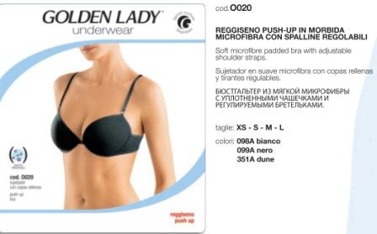
40 - Parti Alte intimo | O020BU099A00 | REGGISENO PUSH-UP, 099A NERO, XS
40 - Parti Alte intimo | O020BU099A01 | REGGISENO PUSH-UP, 099A NERO, S
40 - Parti Alte intimo | O020BU099A02 | REGGISENO PUSH-UP, 099A NERO, M
40 - Parti Alte intimo | O020BU099A04 | REGGISENO PUSH-UP, 099A NERO, L | 27
40 - Parti Alte intimo | O020BU351A00 | REGGISENO PUSH-UP, 351A DUNE, XS
40 - Parti Alte intimo | O020BU351A01 | REGGISENO PUSH-UP, 351A DUNE, S
40 - Parti Alte intimo | O020BU351A02 | REGGISENO PUSH-UP, 351A DUNE, M
40 - Parti Alte intimo | O020BU351A04 | REGGISENO PUSH-UP, 351A DUNE, L
40 - Parti Alte intimo | O020BU357A00 | REGGISENO PUSH-UP, 357A ROSSO, XS
40 - Parti Alte intimo | O020BU357A01 | REGGISENO PUSH-UP, 357A ROSSO, S
40 - Parti Alte intimo | O020BU357A02 | REGGISENO PUSH-UP, 357A ROSSO, M
40 - Parti Alte intimo | O020BU357A04 | REGGISENO PUSH-UP, 357A ROSSO, L
40 - Parti Alte intimo | O020IN099A04 | REGGISENO PUSH-UP, 099A NERO, L
40 - Parti Alte intimo | O020IN351A04 | REGGISENO PUSH-UP, 351A DUNE, L
40 - Parti Alte intimo | O020NC098A00 | REGGISENO PUSH-UP, 098A BIANCO, XS
40 - Parti Alte intimo | O020NC098A01 | REGGISENO PUSH-UP, 098A BIANCO, S
40 - Parti Alte intimo | O020NC098A02 | REGGISENO PUSH-UP, 098A BIANCO, M
40 - Parti Alte intimo | O020NC098A04 | REGGISENO PUSH-UP, 098A BIANCO, L
40 - Parti Alte intimo | O020NC099A00 | REGGISENO PUSH-UP, 099A NERO, XS
40 - Parti Alte intimo | O020NC099A01 | REGGISENO PUSH-UP, 099A NERO, S | 12
40 - Parti Alte intimo | O020NC099A02 | REGGISENO PUSH-UP, 099A NERO, M | 33
40 - Parti Alte intimo | O020NC099A04 | REGGISENO PUSH-UP, 099A NERO, L
40 - Parti Alte intimo | O020NC351A00 | REGGISENO PUSH-UP, 351A DUNE, XS
40 - Parti Alte intimo | O020NC351A01 | REGGISENO PUSH-UP, 351A DUNE, S
40 - Parti Alte intimo | O020NC351A02 | REGGISENO PUSH-UP, 351A DUNE, M | 9
40 - Parti Alte intimo | O020NC351A04 | REGGISENO PUSH-UP, 351A DUNE, L
40 - Parti Alte intimo | O020NC357A00 | REGGISENO PUSH-UP, 357A ROSSO, XS | 825
40 - Parti Alte intimo | O020NC357A01 | REGGISENO PUSH-UP, 357A ROSSO, S
40 - Parti Alte intimo | O020NC357A02 | REGGISENO PUSH-UP, 357A ROSSO, M | 780
40 - Parti Alte intimo | O020NC357A04 | REGGISENO PUSH-UP, 357A ROSSO, L | 420

40 - Parti Alte intimo | O023IN098A00 | REGGISENO A FASCIA IMBO, 098A BIANCO, XS
40 - Parti Alte intimo | O023IN098A01 | REGGISENO A FASCIA IMBOT, 098A BIANCO, S | 48
40 - Parti Alte intimo | O023IN098A02 | REGGISENO A FASCIA IMBOT, 098A BIANCO, M
40 - Parti Alte intimo | O023IN098A04 | REGGISENO A FASCIA IMBOT, 098A BIANCO, L
40 - Parti Alte intimo | O023IN099A00 | REGGISENO A FASCIA IMBOTT, 099A NERO, XS
40 - Parti Alte intimo | O023IN099A01 | REGGISENO A FASCIA IMBOTTI, 099A NERO, S
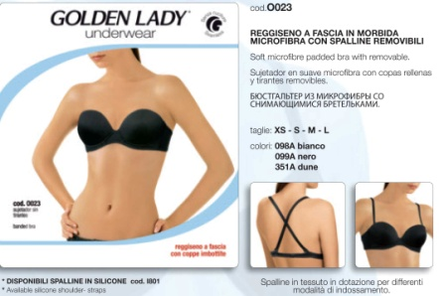
40 - Parti Alte intimo | O023IN099A02 | REGGISENO A FASCIA IMBOTTI, 099A NERO, M
40 - Parti Alte intimo | O023IN099A04 | REGGISENO A FASCIA IMBOTTI, 099A NERO, L
40 - Parti Alte intimo | O023IN351A00 | REGGISENO A FASCIA IMBOTT, 351A DUNE, XS
40 - Parti Alte intimo | O023IN351A01 | REGGISENO A FASCIA IMBOTTI, 351A DUNE, S
40 - Parti Alte intimo | O023IN351A02 | REGGISENO A FASCIA IMBOTTI, 351A DUNE, M
40 - Parti Alte intimo | O023IN351A04 | REGGISENO A FASCIA IMBOTTI, 351A DUNE, L
40 - Parti Alte intimo | O023NC098A00 | REGGISENO A FASCIA IMBO, 098A BIANCO, XS
40 - Parti Alte intimo | O023NC098A01 | REGGISENO A FASCIA IMBOT, 098A BIANCO, S
40 - Parti Alte intimo | O023NC098A02 | REGGISENO A FASCIA IMBOT, 098A BIANCO, M
40 - Parti Alte intimo | O023NC098A04 | REGGISENO A FASCIA IMBOT, 098A BIANCO, L
40 - Parti Alte intimo | O023NC099A00 | REGGISENO A FASCIA IMBOTT, 099A NERO, XS
40 - Parti Alte intimo | O023NC099A01 | REGGISENO A FASCIA IMBOTTI, 099A NERO, S | 3
40 - Parti Alte intimo | O023NC099A02 | REGGISENO A FASCIA IMBOTTI, 099A NERO, M
40 - Parti Alte intimo | O023NC099A04 | REGGISENO A FASCIA IMBOTTI, 099A NERO, L
40 - Parti Alte intimo | O023NC351A00 | REGGISENO A FASCIA IMBOTT, 351A DUNE, XS
40 - Parti Alte intimo | O023NC351A01 | REGGISENO A FASCIA IMBOTTI, 351A DUNE, S | 60
40 - Parti Alte intimo | O023NC351A02 | REGGISENO A FASCIA IMBOTTI, 351A DUNE, M
40 - Parti Alte intimo | O023NC351A04 | REGGISENO A FASCIA IMBOTTI, 351A DUNE, L
40 - Parti Alte intimo | O023TS098A00 | REGGISENO A FASCIA IMBO, 098A BIANCO, XS
40 - Parti Alte intimo | O023TS098A04 | REGGISENO A FASCIA IMBOT, 098A BIANCO, L
40 - Parti Alte intimo | O023TS099A00 | REGGISENO A FASCIA IMBOTT, 099A NERO, XS

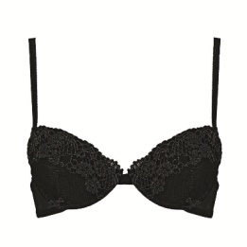
40 - Parti Alte intimo | YF03NCM00601 | REGG.PUSH UP COPPA GRAD.PI, M006 NERO, I | 500
40 - Parti Alte intimo | YF03NCM06101 | REGG.PUSH UP COPPA GRAD., M061 BIANCO, I | 200
40 - Parti Alte intimo | YF03NCM06102 | REGG.PUSH UP COPPA GRAD, M061 BIANCO, II | 150

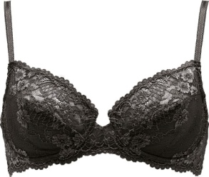
40 - Parti Alte intimo | YF04NCM00602 | REGG.COPPA C PIZZO, M006 NERO, II | 200
40 - Parti Alte intimo | YF04NCM00603 | REGG.COPPA C PIZZO, M006 NERO, III | 1,500
40 - Parti Alte intimo | YF04NCM00604 | REGG.COPPA C PIZZO, M006 NERO, IV | 1,500
40 - Parti Alte intimo | YF04NCM00605 | REGG.COPPA C PIZZO, M006 NERO, V | 1,500

40 - Parti Alte intimo | YF05NCM00603 | REGG.COPPA D PIZZO, M006 NERO, III | 200
40 - Parti Alte intimo | YF05NCM00604 | REGG.COPPA D PIZZO, M006 NERO, IV | 350

40 - Parti Alte intimo | YM57NCM71001 | REGG.BALC IMB C, M710 GIALLO PASTELLO, I | 201
40 - Parti Alte intimo | YM57NCM78201 | REGG.BALC IMB, M782 ARANCIO PASTELLO, I | 192
40 - Parti Alte intimo | YM57NCM78202 | REGG.BALC IMB, M782 ARANCIO PASTELLO, II | 1

40 - Parti Alte intimo | YM62SPM00304 | REGG.FAS IMB C/SPAL C, M003 NATURALE, IV | 150
40 - Parti Alte intimo | YM62SPM00603 | REGG.FAS IMB C/SPAL COTO, M006 NERO, III | 100
40 - Parti Alte intimo | YM62SPM00604 | REGG.FAS IMB C/SPAL COTON, M006 NERO, IV | 500
40 - Parti Alte intimo | YM62SPM00903 | REGG.FAS IMB C/SPAL CO, M009 BIANCO, III | 300
40 - Parti Alte intimo | YM62SPM00904 | REGG.FAS IMB C/SPAL COT, M009 BIANCO, IV | 500

40 - Parti Alte intimo | YM71SPM00303 | REGG.N/IMB FERR COPP, M003 NATURALE, III | 200
40 - Parti Alte intimo | YM71SPM00304 | REGG.N/IMB FERR COPPA, M003 NATURALE, IV | 200
40 - Parti Alte intimo | YM71SPM00305 | REGG.N/IMB FERR COPPA, M003 NATURALE, V | 100
40 - Parti Alte intimo | YM71SPM00604 | REGG.N/IMB FERR COPPA C C, M006 NERO, IV | 300

40 - Parti Alte intimo | YM73NCM01702 | REGG.IMBOTTITO CON SOTTOS, M017 ROSA, II | 8
40 - Parti Alte intimo Totale |  |  | 16,352

41 - Parti Basse intimo | A012656NC150102 | SLIP PIZZO E VELLUTO, 1501 NERO, II | 27
41 - Parti Basse intimo | A012656NC150103 | SLIP PIZZO E VELLUTO, 1501 NERO, III | 402
41 - Parti Basse intimo | A012656NC150104 | SLIP PIZZO E VELLUTO, 1501 NERO, IV | 151
41 - Parti Basse intimo | A012656NC619704 | SLIP PIZZO E VELLUTO, 6197 AVORIO, IV | 194

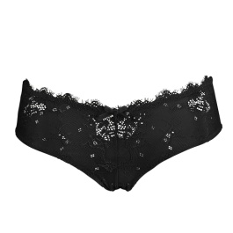
41 - Parti Basse intimo | A012658NC150102 | CULOTTE PIZZO E VELLUTO, 1501 NERO, II | 879
41 - Parti Basse intimo | A012658NC150103 | CULOTTE PIZZO E VELLUTO, 1501 NERO, III | 925
41 - Parti Basse intimo | A012658NC150104 | CULOTTE PIZZO E VELLUTO, 1501 NERO, IV | 192
41 - Parti Basse intimo | A012658NC619702 | CULOTTE PIZZO E VELLUTO, 6197 AVORIO, II | 573
41 - Parti Basse intimo | A012658NC619703 | CULOTTE PIZZO E VELLUT, 6197 AVORIO, III | 733
41 - Parti Basse intimo | A012658NC619704 | CULOTTE PIZZO E VELLUTO, 6197 AVORIO, IV | 128

41 - Parti Basse intimo | A012666NC400004 | BRASILIANA MICR, 4000 VARIANTE UNICA, IV | 233

41 - Parti Basse intimo | A012669NC398005 | SLIP TULLE STAMPA R, 3980 NERO/BIANCO, V | 55

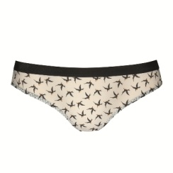

41 - Parti Basse intimo | A012670NC398001 | BRASILIANA TULLE ST, 3980 NERO/BIANCO, I | 68
41 - Parti Basse intimo | A012670NC398002 | BRASILIANA TULLE S, 3980 NERO/BIANCO, II | 696
41 - Parti Basse intimo | A012670NC398003 | BRASILIANA TULLE, 3980 NERO/BIANCO, III | 673

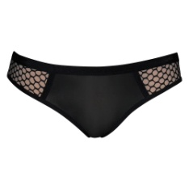
41 - Parti Basse intimo | A012689NC400002 | SLIP MICROF E R, 4000 VARIANTE UNICA, II | 326
41 - Parti Basse intimo | A012689NC400003 | SLIP MICROF E, 4000 VARIANTE UNICA, III | 161
41 - Parti Basse intimo | A012689NC400004 | SLIP MICROF E R, 4000 VARIANTE UNICA, IV | 224

41 - Parti Basse intimo | A012692NC398002 | PERIZOMA TULLE STA, 3980 NERO/BIANCO, II | 192

41 - Parti Basse intimo | GID0034NCN00101 | SLIP, N001 NERO, I | 300
41 - Parti Basse intimo | GID0034NCN00102 | SLIP, N001 NERO, II | 41

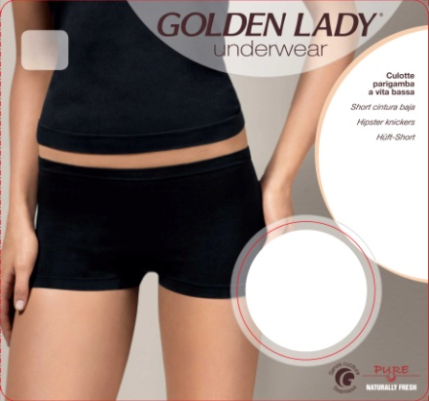
41 - Parti Basse intimo | O012IN098A02 | CULOTTE VITA BASSA, 098A BIANCO, -M-
41 - Parti Basse intimo | O012IN098A04 | CULOTTE VITA BASSA, 098A BIANCO, -L-
41 - Parti Basse intimo | O012IN351A02 | CULOTTE VITA BASSA, 351A DUNE, -M-
41 - Parti Basse intimo | O012IN351A04 | CULOTTE VITA BASSA, 351A DUNE, -L-
41 - Parti Basse intimo | O012NC098A02 | CULOTTE VITA BASSA, 098A BIANCO, -M-
41 - Parti Basse intimo | O012NC098A04 | CULOTTE VITA BASSA, 098A BIANCO, -L-
41 - Parti Basse intimo | O012NC099A02 | CULOTTE VITA BASSA, 099A NERO, -M-
41 - Parti Basse intimo | O012NC099A04 | CULOTTE VITA BASSA, 099A NERO, -L-
41 - Parti Basse intimo | O012NC351A02 | CULOTTE VITA BASSA, 351A DUNE, -M- | 54
41 - Parti Basse intimo | O012NC351A04 | CULOTTE VITA BASSA, 351A DUNE, -L-

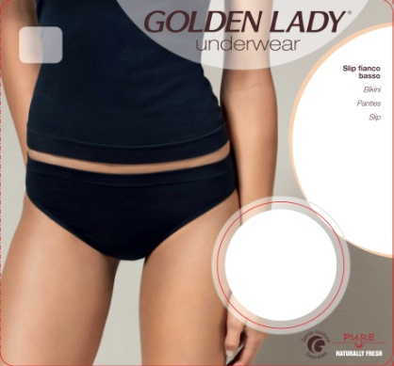
41 - Parti Basse intimo | O014IN098A02 | SLIP FIANCO BASSO, 098A BIANCO, -M-
41 - Parti Basse intimo | O014IN098A04 | SLIP FIANCO BASSO, 098A BIANCO, -L-
41 - Parti Basse intimo | O014IN099A04 | SLIP FIANCO BASSO, 099A NERO, -L-
41 - Parti Basse intimo | O014IN351A02 | SLIP FIANCO BASSO, 351A DUNE, -M-
41 - Parti Basse intimo | O014IN351A04 | SLIP FIANCO BASSO, 351A DUNE, -L-
41 - Parti Basse intimo | O014NC098A02 | SLIP FIANCO BASSO, 098A BIANCO, -M-
41 - Parti Basse intimo | O014NC098A04 | SLIP FIANCO BASSO, 098A BIANCO, -L-
41 - Parti Basse intimo | O014NC099A02 | SLIP FIANCO BASSO, 099A NERO, -M-
41 - Parti Basse intimo | O014NC099A04 | SLIP FIANCO BASSO, 099A NERO, -L-
41 - Parti Basse intimo | O014NC351A02 | SLIP FIANCO BASSO, 351A DUNE, -M- | 54
41 - Parti Basse intimo | O014NC351A04 | SLIP FIANCO BASSO, 351A DUNE, -L-

41 - Parti Basse intimo | O016IN098A02 | SLIP VB, 098A BIANCO, -M-
41 - Parti Basse intimo | O016IN098A04 | SLIP VB, 098A BIANCO, -L-
41 - Parti Basse intimo | O016IN099A04 | SLIP VB, 099A NERO, -L-
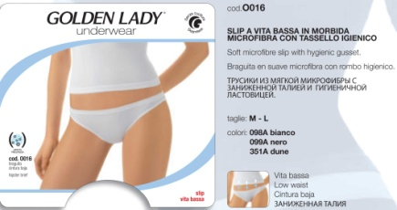
41 - Parti Basse intimo | O016IN351A02 | SLIP VB, 351A DUNE, -M-
41 - Parti Basse intimo | O016IN351A04 | SLIP VB, 351A DUNE, -L-
41 - Parti Basse intimo | O016IN357A02 | SLIP VB, 357A ROSSO, -M-
41 - Parti Basse intimo | O016IN357A04 | SLIP VB, 357A ROSSO, -L-
41 - Parti Basse intimo | O016NC098A02 | SLIP VB, 098A BIANCO, -M-
41 - Parti Basse intimo | O016NC098A04 | SLIP VB, 098A BIANCO, -L-
41 - Parti Basse intimo | O016NC099A02 | SLIP VB, 099A NERO, -M-
41 - Parti Basse intimo | O016NC099A04 | SLIP VB, 099A NERO, -L-
41 - Parti Basse intimo | O016NC351A02 | SLIP VB, 351A DUNE, -M-
41 - Parti Basse intimo | O016NC351A04 | SLIP VB, 351A DUNE, -L-
41 - Parti Basse intimo | O016NC357A02 | SLIP VB, 357A ROSSO, -M- | 528
41 - Parti Basse intimo | O016NC357A04 | SLIP VB, 357A ROSSO, -L-

41 - Parti Basse intimo | O017IN098A02 | PERIZOMA VITA BASSA, 098A BIANCO, -M-
41 - Parti Basse intimo | O017IN098A04 | PERIZOMA VITA BASSA, 098A BIANCO, -L-
41 - Parti Basse intimo | O017IN099A04 | PERIZOMA VITA BASSA, 099A NERO, -L-
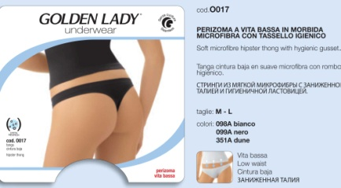
41 - Parti Basse intimo | O017IN351A02 | PERIZOMA VITA BASSA, 351A DUNE, -M-
41 - Parti Basse intimo | O017IN351A04 | PERIZOMA VITA BASSA, 351A DUNE, -L-
41 - Parti Basse intimo | O017IN357A02 | PERIZOMA VITA BASSA, 357A ROSSO, -M-
41 - Parti Basse intimo | O017IN357A04 | PERIZOMA VITA BASSA, 357A ROSSO, -L-
41 - Parti Basse intimo | O017NC098A02 | PERIZOMA VITA BASSA, 098A BIANCO, -M-
41 - Parti Basse intimo | O017NC098A04 | PERIZOMA VITA BASSA, 098A BIANCO, -L- | 156
41 - Parti Basse intimo | O017NC099A02 | PERIZOMA VITA BASSA, 099A NERO, -M-
41 - Parti Basse intimo | O017NC099A04 | PERIZOMA VITA BASSA, 099A NERO, -L-
41 - Parti Basse intimo | O017NC351A02 | PERIZOMA VITA BASSA, 351A DUNE, -M-
41 - Parti Basse intimo | O017NC351A04 | PERIZOMA VITA BASSA, 351A DUNE, -L-
41 - Parti Basse intimo | O017NC357A02 | PERIZOMA VITA BASSA, 357A ROSSO, -M-
41 - Parti Basse intimo | O017NC357A04 | PERIZOMA VITA BASSA, 357A ROSSO, -L-


41 - Parti Basse intimo | O102IN098A02 | CULOTTE BRASILIANA, 098A BIANCO, -M-
41 - Parti Basse intimo | O102IN098A04 | CULOTTE BRASILIANA, 098A BIANCO, -L-
41 - Parti Basse intimo | O102IN099A04 | CULOTTE BRASILIANA, 099A NERO, -L-
41 - Parti Basse intimo | O102IN357A02 | CULOTTE BRASILIANA, 357A ROSSO, -M-
41 - Parti Basse intimo | O102IN357A04 | CULOTTE BRASILIANA, 357A ROSSO, -L- | 9
41 - Parti Basse intimo | O102NC098A02 | CULOTTE BRASILIANA, 098A BIANCO, -M-
41 - Parti Basse intimo | O102NC098A04 | CULOTTE BRASILIANA, 098A BIANCO, -L-
41 - Parti Basse intimo | O102NC099A02 | CULOTTE BRASILIANA, 099A NERO, -M-
41 - Parti Basse intimo | O102NC099A04 | CULOTTE BRASILIANA, 099A NERO, -L-
41 - Parti Basse intimo | O102NC357A02 | CULOTTE BRASILIANA, 357A ROSSO, -M- | 540
41 - Parti Basse intimo | O102NC357A04 | CULOTTE BRASILIANA, 357A ROSSO, -L- | 708

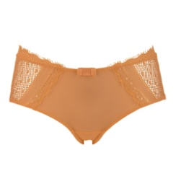
41 - Parti Basse intimo | YM58NCM71002 | CULOTTE PIZZO, M710 GIALLO PASTELLO, II | 282
41 - Parti Basse intimo | YM58NCM71003 | CULOTTE PIZZO, M710 GIALLO PASTELLO, III | 121
41 - Parti Basse intimo | YM58NCM78202 | CULOTTE PIZZO, M782 ARANCIO PASTELLO, II | 307
41 - Parti Basse intimo | YM58NCM78203 | CULOTTE PIZZ, M782 ARANCIO PASTELLO, III | 135

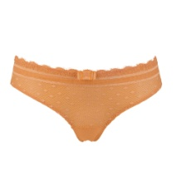

41 - Parti Basse intimo | YM59NCM71003 | BRASILIANA PI, M710 GIALLO PASTELLO, III | 9
41 - Parti Basse intimo | YM59NCM78203 | BRASILIANA P, M782 ARANCIO PASTELLO, III | 29

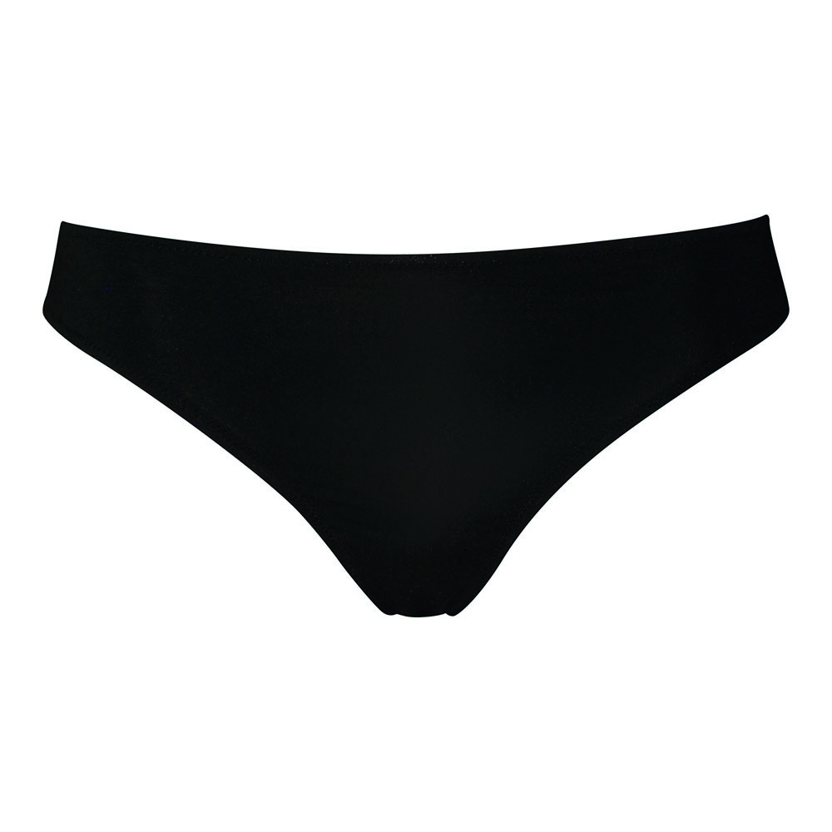
41 - Parti Basse intimo | YM64SPM00302 | PERIZOMA COTONE MODAL, M003 NATURALE, II | 600
41 - Parti Basse intimo | YM64SPM00303 | PERIZOMA COTONE MODA, M003 NATURALE, III | 600
41 - Parti Basse intimo | YM64SPM00304 | PERIZOMA COTONE MODAL, M003 NATURALE, IV | 600
41 - Parti Basse intimo | YM64SPM00602 | PERIZOMA COTONE MODAL, M006 NERO, II | 100
41 - Parti Basse intimo | YM64SPM00603 | PERIZOMA COTONE MODAL, M006 NERO, III | 200
41 - Parti Basse intimo | YM64SPM00604 | PERIZOMA COTONE MODAL, M006 NERO, IV | 300
41 - Parti Basse intimo | YM64SPM00902 | PERIZOMA COTONE MODAL, M009 BIANCO, II | 300
41 - Parti Basse intimo | YM64SPM00903 | PERIZOMA COTONE MODAL, M009 BIANCO, III | 300
41 - Parti Basse intimo | YM64SPM00904 | PERIZOMA COTONE MODAL, M009 BIANCO, IV | 300
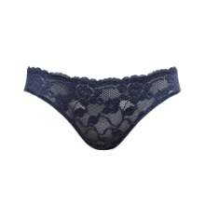

41 - Parti Basse intimo | YM90NCM31302 | SLIP, M313 BLU SCURO, II | 1,063
41 - Parti Basse intimo | YM90NCM31304 | SLIP, M313 BLU SCURO, IV | 22

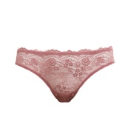

41 - Parti Basse intimo | YM94NCM81402 | SLIP, M814 ROSA SCURO, II | 1,211
41 - Parti Basse intimo | YM94NCM81403 | SLIP, M814 ROSA SCURO, III | 10

41 - Parti Basse intimo Totale |  |  | 15,712

43 - Intero intimo | GID0035NCN00105 | SOTTOVESTE, N001 NERO, M | 216

43 - Intero intimo | YI57NCM00301 | BODY COTONE MODAL, M003 NATURALE, -S- | 200
43 - Intero intimo | YI57NCM00302 | BODY COTONE MODAL, M003 NATURALE, -M- | 100
43 - Intero intimo | YI57NCM00304 | BODY COTONE MODAL, M003 NATURALE, -L- | 100
43 - Intero intimo | YI57NCM00601 | BODY COTONE MODAL, M006 NERO, -S- | 100
43 - Intero intimo | YI57NCM00604 | BODY COTONE MODAL, M006 NERO, -L- | 200
43 - Intero intimo | YI57NCM00901 | BODY COTONE MODAL, M009 BIANCO, -S- | 100
43 - Intero intimo | YI57NCM00904 | BODY COTONE MODAL, M009 BIANCO, -L- | 50
43 - Intero intimo | YI57SIM00301 | BODY COTONE MODAL, M003 NATURALE, -S- | 200
43 - Intero intimo | YI57SIM00302 | BODY COTONE MODAL, M003 NATURALE, -M- | 200
43 - Intero intimo | YI57SIM00304 | BODY COTONE MODAL, M003 NATURALE, -L- | 200
43 - Intero intimo | YI57SIM00901 | BODY COTONE MODAL, M009 BIANCO, -S- | 200
43 - Intero intimo | YI57SIM00902 | BODY COTONE MODAL, M009 BIANCO, -M- | 200
43 - Intero intimo | YI57SIM00904 | BODY COTONE MODAL, M009 BIANCO, -L- | 250

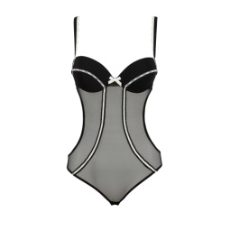

43 - Intero intimo | YM09NCM01703 | TRIKINI COPPA IMB. MICRO, M017 ROSA, III | 97
43 - Intero intimo | YM09NCM01704 | TRIKINI COPPA IMB. MICROF, M017 ROSA, IV | 285

43 - Intero intimo Totale |  |  | 2,698
 |  |  | 34,762
SALVO VENDUTO - SUBJECT TO PRIOR SALE

